START
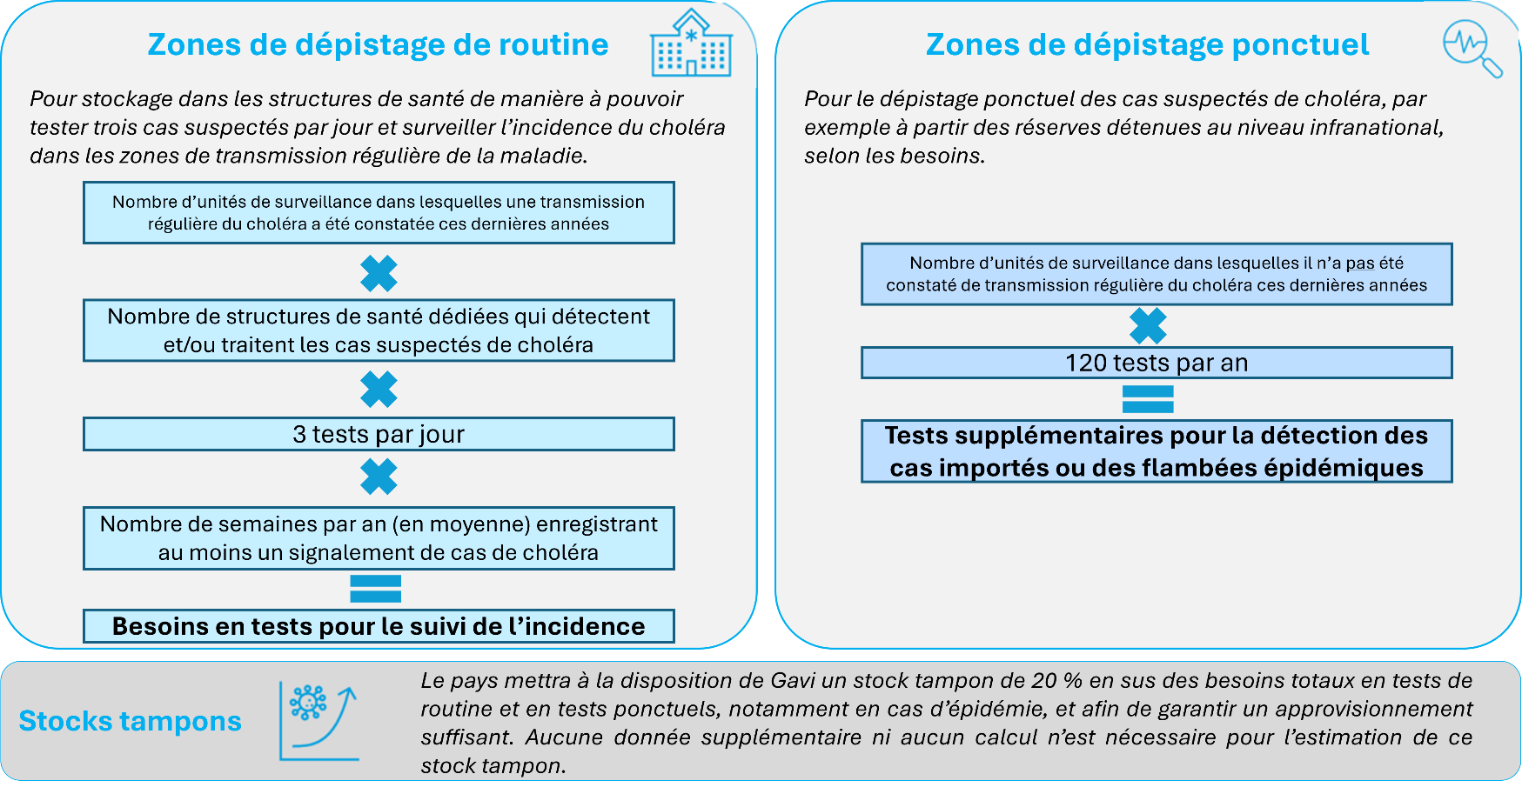
 | Outil de quantification des besoins en tests de diagnostic rapide du choléra

BIENVENUE
Ce fichier Excel permet de calculer la quantité de tests de diagnostic rapide nécessaire pour assurer le dépistage sur une année grâce à une formule normalisée (décrite ci-dessous).
Il n’est pas obligatoire d’utiliser cette méthodologie. Les pays peuvent recourir à leurs propres outils, dont ils expliqueront la logique sous-jacente dans le |  |  | formulaire de demande.
Veuillez cliquer sur l’onglet CALCULATOR en bas de la page pour commencer.
Pour toute question, n’hésitez pas à nous contacter : |  | diagnostics@gavi.org

CALCULATOR

 |  | Outil de quantification des besoins en tests de diagnostic rapide du choléra

INSTRUCTIONS
Avant d’utiliser cet outil, veuillez télécharger et sauvegarder le fichier sur votre ordinateur.
Saisissez vos données dans les cellules bleu clair. Le contenu des cellules bleu foncé est calculé automatiquement en fonction des données saisies.
1. Tableau 1 – Dépistage en structure de santé : saisissez dans les cellules bleu clair le nom des unités de surveillance et les données relatives aux cas historiques de choléra suspectés (si disponibles) et aux structures de santé.
2. Tableau 2 – Dépistage ponctuel (selon les besoins) : saisissez le nombre d’unités de surveillance à l’échelle nationale où le dépistage de routine n’est pas mis en place.
3. Résultat – Copiez le résultat obtenu dans la cellule M16 (Nombre total de tests requis).

(1) Nombre de tests requis pour le dépistage en structure de santé dans les unités de surveillance assurant un dépistage de routine |  |  |  |  | (2) Nombre de tests requis pour le dépistage ponctuel (selon les besoins) dans les autres unités de surveillance |  |  | (3) Nombre total de tests requis
Nom de l’unité de surveillance | Nombre de cas suspectés de choléra au cours de la dernière année disponible, p. ex. 2022 | Nombre de structures de santé de détection / traitement dans l’unité de surveillance | Nombre de semaines par an (en moyenne) enregistrant au moins un signalement de cas de choléra dans l’unité de surveillance | Nombre total de tests requis (annuel) | Nombre d’unités de surveillance (hors unités recensées dans le tableau 1) | Approvisionnement en tests par district | Nombre total de tests requis (annuel) | En structure de santé | -
Saisie manuelle | Saisie manuelle | Saisie manuelle | Saisie manuelle (0 à 52) | Calcul automatique | Saisie manuelle | Formule normalisée | Calcul automatique | Dépistage ponctuel | -
 |  |  |  | - |  | 120 | - | Stocks tampons | -
 |  |  |  | - |  |  |  | Total | -
 |  |  |  | -
 |  |  |  | -
 |  |  |  | -
 |  |  |  | -
 |  |  |  | -
 |  |  |  | -
 |  |  |  | -
 |  |  |  | -
 |  |  |  | -
 |  |  |  | -
 |  |  |  | -
 |  |  |  | -
 |  |  |  | -
 |  |  |  | -
 |  |  |  | -
 |  |  |  | -
 |  |  |  | -
 |  |  |  | -
TOTAL | - | 0 |  | -
Cliquez sur le + pour ajouter des lignes si nécessaire

